circuito RC
 |  | Esperienza RC

Gruppo | 47 |  | Data | 20/10/2025
Cognome | Masiero |  | Segato |  | Visentin
Nome | Sofia |  | Marco |  | Pietro
Matricola | 2110878 |  | 2110856 |  | 2102236

 | valore | fondo scala | unità di misura
Resistenza | 81.423 | 100 | kΩ | modello strumento | MTX 3292
Condensatore | 6.57 | 10 | nF | modello strumento | MTX 3292
Vin | 1.5 | 0.2 | V
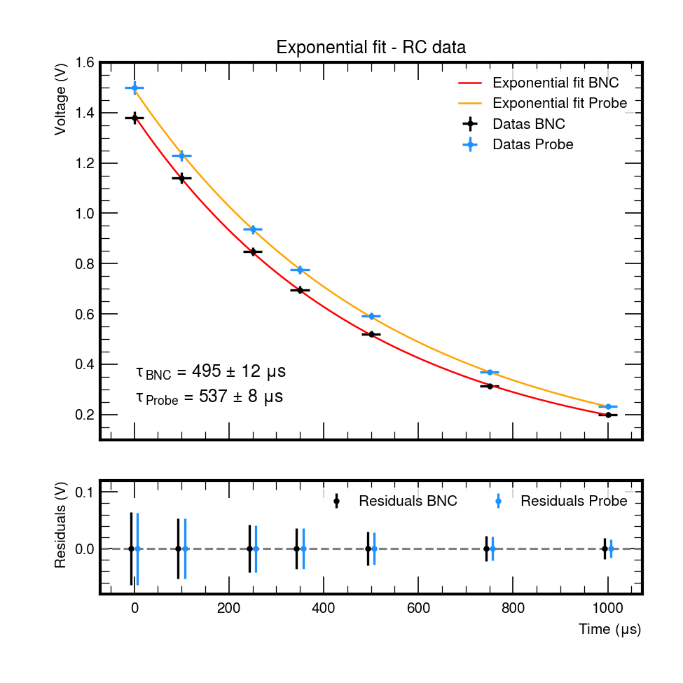
BNC
 | V
0 | 1.38
100 | 1.14
250 | 0.848
350 | 0.696
500 | 0.52
750 | 0.312
1000 | 0.2
sonda
 | V
0 | 1.5
750 | 0.368
100 | 1.23
1000 | 0.232
250 | 0.936
350 | 0.776
500 | 0.592
Costante di tempo teorica | 534.9491 |  | mus

 | misura della costante di tempo

cavo BNC |  |  |  | sonda
V/div | 0.2 | t/div – [μs] | 250 | V/div | 0.2 | t/div – [μs] | 250
t |  | V | ln(V) | t |  | V | ln(V)
0 |  | 1.380 | 0.322 | 0 |  | 1.5 | 0.405
100 |  | 1.140 | 0.131 | 750 |  | 0.368 | -1.000
250 |  | 0.848 | -0.165 | 100 |  | 1.23 | 0.207
350 |  | 0.696 | -0.362 | 1000 |  | 0.232 | -1.461
500 |  | 0.520 | -0.654 | 250 |  | 0.936 | -0.066
750 |  | 0.312 | -1.165 | 350 |  | 0.776 | -0.254
1000 |  | 0.200 | -1.609 | 500 |  | 0.592 | -0.524

tau misura puntuale – BNC | (520 ± 20) μs |  |  | tau misura puntuale – Sonda | (530 ± 20) μs

BNC
 | ln(V)
0 | 0.32208349917
100 | 0.13102826241
250 | -0.16487464319
350 | -0.36240561865
500 | -0.65392646741
750 | -1.1647520912
1000 | -1.6094379124
sonda
 | ln(V)
0 | 0.40546510811
750 | -0.99967234081
100 | 0.20701416938
1000 | -1.4610179073
250 | -0.066139802505
350 | -0.2536027588
500 | -0.5242486441

Fit BNC
 | valore | errore (se disp)
costante di tempo – [µs] | 495 | 12

Fit sonde
 | valore | errore (se disp.)
costante di tempo – [µs] | 537 | 8

 | misura della frequenza di taglio

 | valore | fondo scala
Vpp IN – [V] | 3.04 | 0.5

frequenza di taglio misurata | (285 ± 2) Hz | Min: 280 Hz | Max 290 Hz | Applicata distribuzione Triangolare

sonda
frequenza | V/div | Vpp OUT – [V] | A[dB]
50 | 0.5 | 2.960 | -0.232
80 | 0.5 | 2.880 | -0.470
130 | 0.5 | 2.720 | -0.966
180 | 0.5 | 2.560 | -1.493
240 | 0.5 | 2.320 | -2.348
550 | 0.2 | 1.424 | -6.587
1000 | 0.2 | 0.864 | -10.927
1400 | 0.1 | 0.632 | -13.643
2700 | 0.05 | 0.336 | -19.131
20000 | 0.02 | 0.059 | -34.211

sonda

 |  | tabella riepilogativa finale

 |  |  | tempo caratteristico e altezza segnale
 |  |  |  | valore | errore (se disp.) | Fit | errore fit
 |  |  | tau calcolato dai componenti | 534,9491
 |  |  | tau da misura dalla scarica di C senza sonde | 520 | 20 | 495 | 12
 |  |  | tau da misura dalla scarica di C con le sonde | 530 | 20 | 538 | 9
 |  |  | tau ricavato dalla misura della freq. di taglio | 558.44 | 0.04
 |  |  | Vout(0) senza sonde | 1.38 | 0.03 | 1.37 | 0.01
 |  |  | Vout(0) con le sonde | 1.50 | 0.03 | 1.49 | 0.01

amplificatore invertente
 | Amplificatore invertente

1
 | valore | fondo scala | unità di misura
V+ | 15.015 | 100 | V | mod. strum. | MTX 3292
V- | -15.015 | 100 | V | mod. strum. | MTX 3292
R1 | 5.5409 | 10 | KΩ | mod. strum. | MTX 3292
Rf | 26.567 | 100 | KΩ | mod. strum. | MTX 3292
amplificazione teorica | 4.7947

 | Verifica sperimentale dell'amplificazione
misura Vin = 1 Vpp
Vin | V/div | Vout | V/div | A
1.01 | 0.2 | 4.84 | 1

misura Vin = 10 Vpp
Vin | V/div | Vout | V/div | A
10 | 2 | 28.4 | 5

 |  | curva VTC
VTC
 | Vout
Vin | V/div | Vout | V/div

Fit lineare | valore | errore (se disp.)
m
q
Chi^2/NDF |  |  | se disp.

inserire screenshot

 | risposta in frequenza

 | valore | fondo scala
Vpp IN

Grafico di Bode
 | A[dB]
frequenza | V/div | Vpp OUT | A[dB]

inserire screenshot

Misura diretta della larghezza di banda

 | valore | fondo scala
Vpp OUT atteso a BW
Vpp OUT @ BW misurato
f corrispondente (BW)

derivatore
 | Circuito derivatore

 | valore | fondo scala | unità di misura |  | inserire screenshot onda triangolare
V+
V-
R1
Rf
C1 |  |  |  | mod. strum.
frequenza di taglio prevista
amplificazione attesa a alta frequenza
amplificazione attesa a ft

 | risposta in frequenza

Grafico di Bode
 | A[dB]

frequenza [kHz] | V/div | V | A[dB]

frequenza di taglio approssimata (misurata)

Amp. alle differenze
 | Amplificatore alle differenze

 | valore | fondo scala | unità di misura
V+
V-
R1
Rf
R3 |  |  |  | mod. strum.
R4 |  |  |  | mod. strum.
amplificazione Ad attesa

inserire screenshot (2.3) |  |  |  |  | inserire screenshot (2.4)

Amplificazioni A1 e A2

 | ingresso invertente |  |  |  |  | ingresso non invertente

Vin | V/div | Vout | V/div |  | Vin | V/div | Vout | V/div

A1
 | Vout
A2
 | Vout

 | valore | err. (se disp.) | unità di misura
A1
A2
Ad
Ac
 | Vout
 | modo comune

Vin | V/div | Vout | V/div

 | valore | err. (se disp.) | unità di misura
Ac

 | valore | err. (se disp.) | unità di misura
CMRR

 | inserire screenshot

